История_непричинно
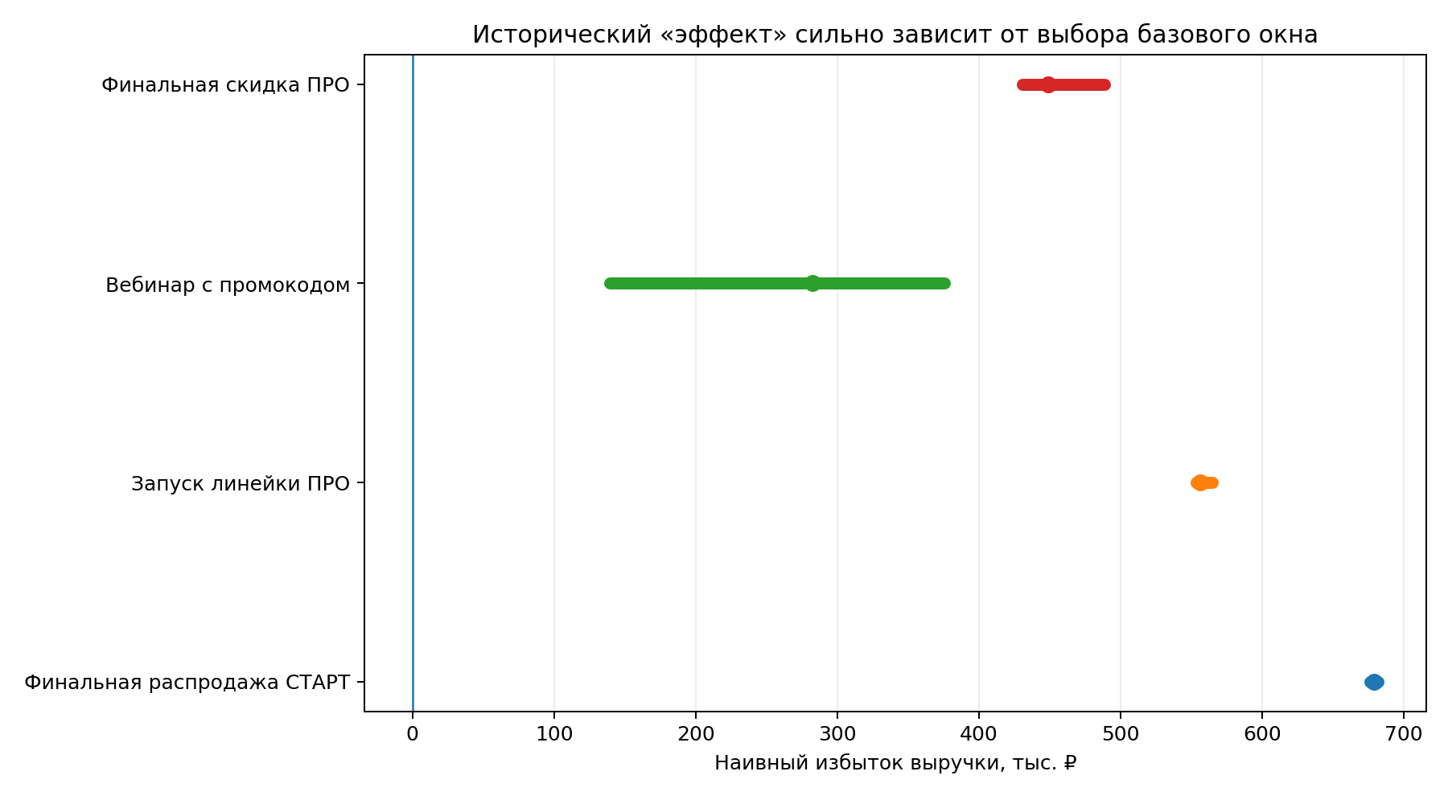
Исторические окна: только описательная оценка
Наивный избыток = факт в окне события − среднее до события × длина события. Изменение базового окна показывает чувствительность вывода.

Событие | Дней базы | Метрика | Дней события | Среднее в базе | Факт в событии | Ожидание без события | Наивный избыток | Наивный рост | Статус
Финальная распродажа СТАРТ | 2 | заказы | 2 | 6.00 | 103.00 | 12.00 | 91.00 | 758.3% | описательная оценка, не причинный эффект
Финальная распродажа СТАРТ | 2 | выручка | 2 | 58,720.00 | 799,106.67 | 117,440.00 | 681,666.67 | 580.4% | описательная оценка, не причинный эффект
Финальная распродажа СТАРТ | 3 | заказы | 2 | 6.00 | 103.00 | 12.00 | 91.00 | 758.3% | описательная оценка, не причинный эффект
Финальная распродажа СТАРТ | 3 | выручка | 2 | 61,516.67 | 799,106.67 | 123,033.33 | 676,073.34 | 549.5% | описательная оценка, не причинный эффект
Запуск линейки ПРО | 2 | заказы | 2 | 4.50 | 65.00 | 9.00 | 56.00 | 622.2% | описательная оценка, не причинный эффект
Запуск линейки ПРО | 2 | выручка | 2 | 40,365.00 | 645,645.00 | 80,730.00 | 564,915.00 | 699.8% | описательная оценка, не причинный эффект
Запуск линейки ПРО | 3 | заказы | 2 | 4.67 | 65.00 | 9.33 | 55.67 | 596.4% | описательная оценка, не причинный эффект
Запуск линейки ПРО | 3 | выручка | 2 | 45,703.33 | 645,645.00 | 91,406.67 | 554,238.33 | 606.3% | описательная оценка, не причинный эффект
Запуск линейки ПРО | 5 | заказы | 2 | 4.60 | 65.00 | 9.20 | 55.80 | 606.5% | описательная оценка, не причинный эффект
Запуск линейки ПРО | 5 | выручка | 2 | 46,281.00 | 645,645.00 | 92,562.00 | 553,083.00 | 597.5% | описательная оценка, не причинный эффект
Запуск линейки ПРО | 7 | заказы | 2 | 4.71 | 65.00 | 9.43 | 55.57 | 589.4% | описательная оценка, не причинный эффект
Запуск линейки ПРО | 7 | выручка | 2 | 46,119.29 | 645,645.00 | 92,238.57 | 553,406.43 | 600.0% | описательная оценка, не причинный эффект
Вебинар с промокодом | 2 | заказы | 3 | 8.00 | 57.00 | 24.00 | 33.00 | 137.5% | описательная оценка, не причинный эффект
Вебинар с промокодом | 2 | выручка | 3 | 77,862.50 | 609,408.00 | 233,587.50 | 375,820.50 | 160.9% | описательная оценка, не причинный эффект
Вебинар с промокодом | 3 | заказы | 3 | 8.67 | 57.00 | 26.00 | 31.00 | 119.2% | описательная оценка, не причинный эффект
Вебинар с промокодом | 3 | выручка | 3 | 97,716.67 | 609,408.00 | 293,150.00 | 316,258.00 | 107.9% | описательная оценка, не причинный эффект
Вебинар с промокодом | 5 | заказы | 3 | 10.00 | 57.00 | 30.00 | 27.00 | 90.0% | описательная оценка, не причинный эффект
Вебинар с промокодом | 5 | выручка | 3 | 103,775.00 | 609,408.00 | 311,325.00 | 298,083.00 | 95.7% | описательная оценка, не причинный эффект
Вебинар с промокодом | 7 | заказы | 3 | 15.43 | 57.00 | 46.29 | 10.71 | 23.1% | описательная оценка, не причинный эффект
Вебинар с промокодом | 7 | выручка | 3 | 156,777.57 | 609,408.00 | 470,332.71 | 139,075.29 | 29.6% | описательная оценка, не причинный эффект
Финальная скидка ПРО | 2 | заказы | 2 | 23.00 | 94.00 | 46.00 | 48.00 | 104.3% | описательная оценка, не причинный эффект
Финальная скидка ПРО | 2 | выручка | 2 | 224,992.50 | 880,759.00 | 449,985.00 | 430,774.00 | 95.7% | описательная оценка, не причинный эффект
Финальная скидка ПРО | 3 | заказы | 2 | 23.00 | 94.00 | 46.00 | 48.00 | 104.3% | описательная оценка, не причинный эффект
Финальная скидка ПРО | 3 | выручка | 2 | 222,421.67 | 880,759.00 | 444,843.33 | 435,915.67 | 98.0% | описательная оценка, не причинный эффект
Финальная скидка ПРО | 5 | заказы | 2 | 21.40 | 94.00 | 42.80 | 51.20 | 119.6% | описательная оценка, не причинный эффект
Финальная скидка ПРО | 5 | выручка | 2 | 220,066.60 | 880,759.00 | 440,133.20 | 440,625.80 | 100.1% | описательная оценка, не причинный эффект
Финальная скидка ПРО | 7 | заказы | 2 | 19.43 | 94.00 | 38.86 | 55.14 | 141.9% | описательная оценка, не причинный эффект
Финальная скидка ПРО | 7 | выручка | 2 | 196,028.29 | 880,759.00 | 392,056.57 | 488,702.43 | 124.7% | описательная оценка, не причинный эффект

Атриб_окупаемость
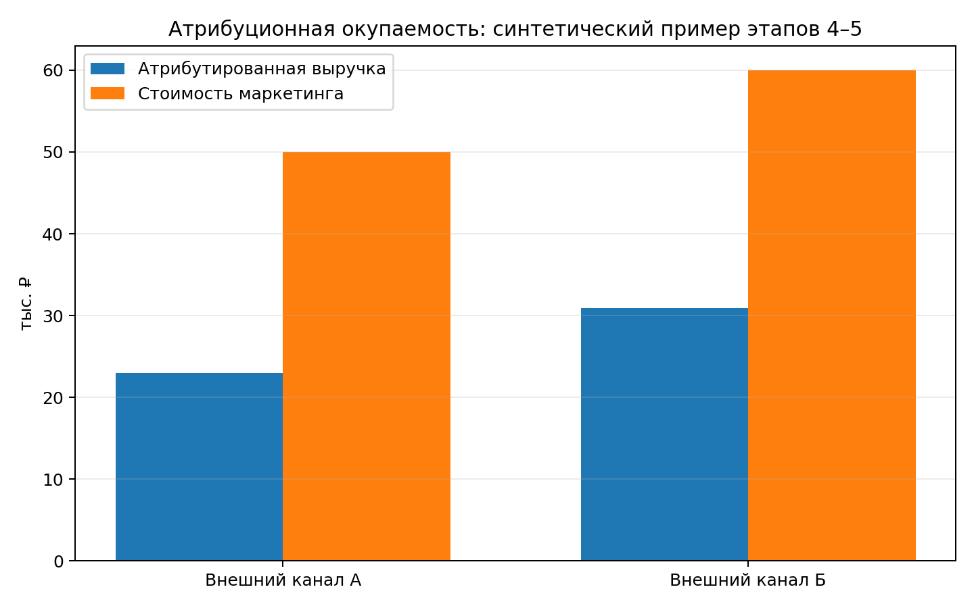
Атрибуционная окупаемость: демонстрация
Данные в этом листе синтетические и взяты из проверочного контура этапов 4–5. Исторические расходы на рекламу неизвестны.

Сценарная доля маржи | 70.0%

Канал | Размещение | Атрибутированная выручка, ₽ | Стоимость маркетинга, ₽ | Окупаемость по выручке | Атрибутированная маржа, ₽ | Окупаемость по марже | Статус данных
Внешний канал А | Размещение А-1 | 22,980.00 ₽ | 50,000.00 ₽ |  |  |  | синтетический пример
Внешний канал Б | Размещение Б-1 | 30,895.00 ₽ | 60,000.00 ₽ |  |  |  | синтетический пример
Итого |  |  |  |  |  |  | синтетический пример

Причинный_пример
Синтетический пример индивидуального эксперимента
Числа ниже нужны только для проверки расчёта. Они не являются прогнозом будущей кампании.

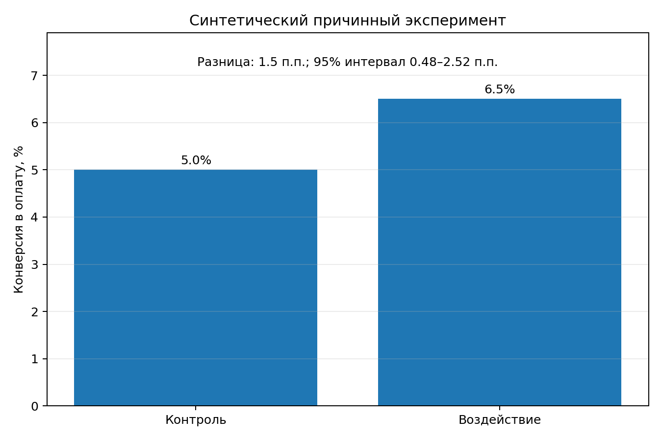
Входной параметр | Значение | Единица
Пользователей в контроле | 4000 | чел.
Оплат в контроле | 200 | заказов
Пользователей под воздействием | 4000 | чел.
Оплат под воздействием | 260 | заказов
Средний чек сценария | 8950 | ₽
Стоимость маркетинга | 300000 | ₽
Доля маржи сценария | 70.0% | доля
Квантиль для 95% интервала | 1.96 | число

Показатель | Формула / результат | Единица | Интерпретация
Конверсия контроля |  | доля | что произошло без воздействия
Конверсия воздействия |  | доля | что произошло в группе воздействия
Абсолютный прирост конверсии |  | доля | оценка дополнительной вероятности оплаты
Стандартная ошибка разницы |  | доля | неопределённость оценки
Нижняя граница 95% интервала |  | доля | консервативная граница
Верхняя граница 95% интервала |  | доля | верхняя граница
Дополнительные заказы |  | заказы | дополнительные оплаты в группе воздействия
Дополнительная выручка |  | ₽ | дополнительные заказы × средний чек
Окупаемость по дополнительной выручке |  | доля | не учитывает себестоимость
Дополнительная маржа |  | ₽ | выручка × доля маржи
Окупаемость по дополнительной марже |  | доля | основная экономическая метрика
Безубыточная доля маржи |  | доля | ниже этого уровня кампания убыточна при данном эффекте
Безубыточный прирост конверсии |  | доля | минимальный бизнес-эффект при данных затратах
Нижняя граница дополнительной выручки |  | ₽ | неопределённость причинного эффекта
Верхняя граница дополнительной выручки |  | ₽ | неопределённость причинного эффекта
Нижняя граница окупаемости по марже |  | доля | если ниже нуля, масштабирование ещё рискованно
Верхняя граница окупаемости по марже |  | доля | верхняя граница

План_эксперимента
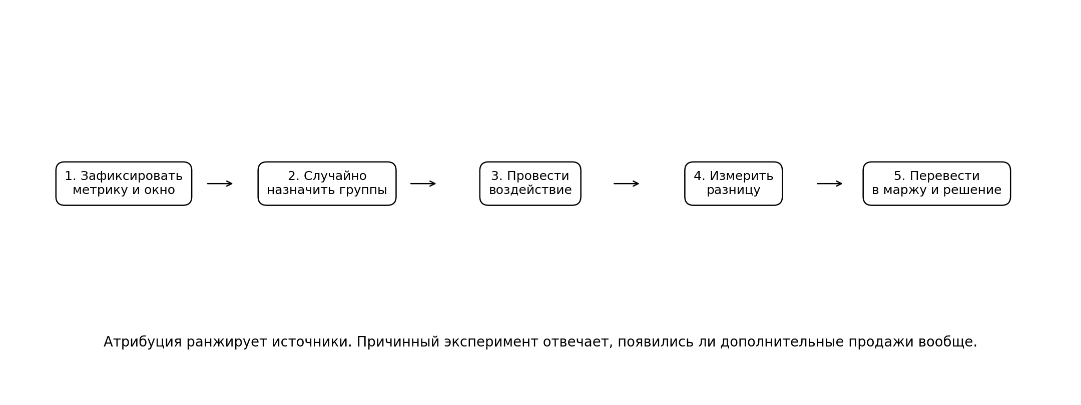
Рекомендуемый причинный дизайн

Контур | Дизайн | Единица случайного назначения | Основная метрика | Окно | Что оцениваем | Главный риск
Собственный бот и управляемая аудитория | случайное разделение на воздействие и контроль | пользователь | оплаченный заказ и дополнительная маржа | 7 дней + 30 дней для повторов | причинный эффект сообщения, оффера или скидки | перетекание информации между пользователями
Внешние каналы, следующий запуск | сопоставленные пары каналов + случайно раннее или отложенное размещение | канал как группа | совокупные оплаченные заказы и маржа бизнеса | 7 дней после ранней волны | совокупный эффект пакета внешних размещений | пересечение аудиторий и мало групп
Исторические события | не использовать как основной причинный дизайн | нет случайного назначения | только описательные продажи и выручка | окна вокруг событий | гипотезы о сильных промо | другие одновременные акции, тренд, сезонность

Последовательность
1. До запуска зафиксировать гипотезу, основную метрику и окно.
2. До оплаты размещений создать идентификаторы, ссылки и стоимость.
3. Случайное назначение выполнить до публикации и не менять задним числом.
4. На время причинного окна держать собственные крупные промо одинаковыми для сравниваемых групп или отдельно случайно назначать их.
5. Сначала оценить разницу между назначенными группами; затем перевести её в дополнительные заказы, выручку и маржу.
6. Показывать доверительный интервал и бизнес-порог безубыточности.
7. После 7 дней принять первое решение; через 30 дней обновить вывод с повторными покупками.

Маржа_чувствительность
Чувствительность причинной окупаемости к марже
Синтетический пример: дополнительная выручка 537 000 ₽ и маркетинговые затраты 300 000 ₽. Фактическая маржа бизнеса в исходных данных отсутствует.

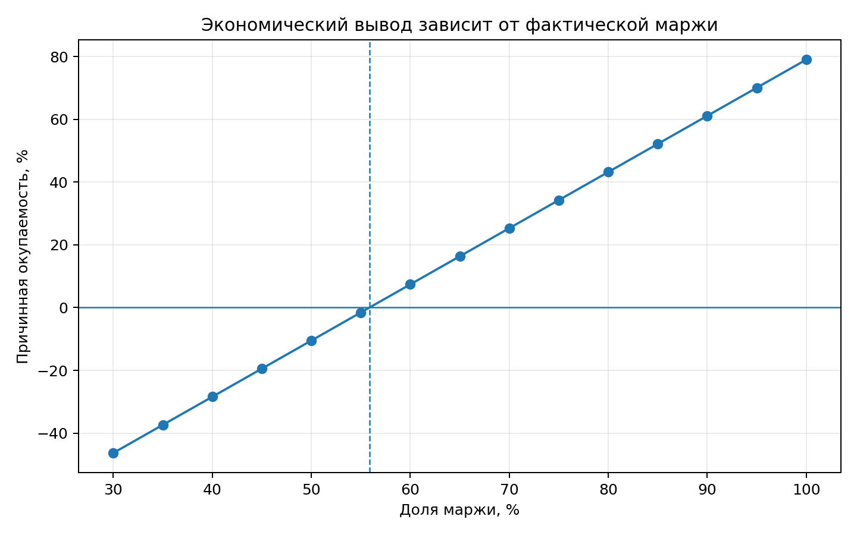
Дополнительная выручка | 537,000 ₽
Маркетинговые затраты | 300,000 ₽

Доля маржи | Дополнительная маржа, ₽ | Причинная окупаемость
30%
35%
40%
45%
50%
55%
60%
65%
70%
75%
80%
85%
90%
95%
100%

